plc_OUT
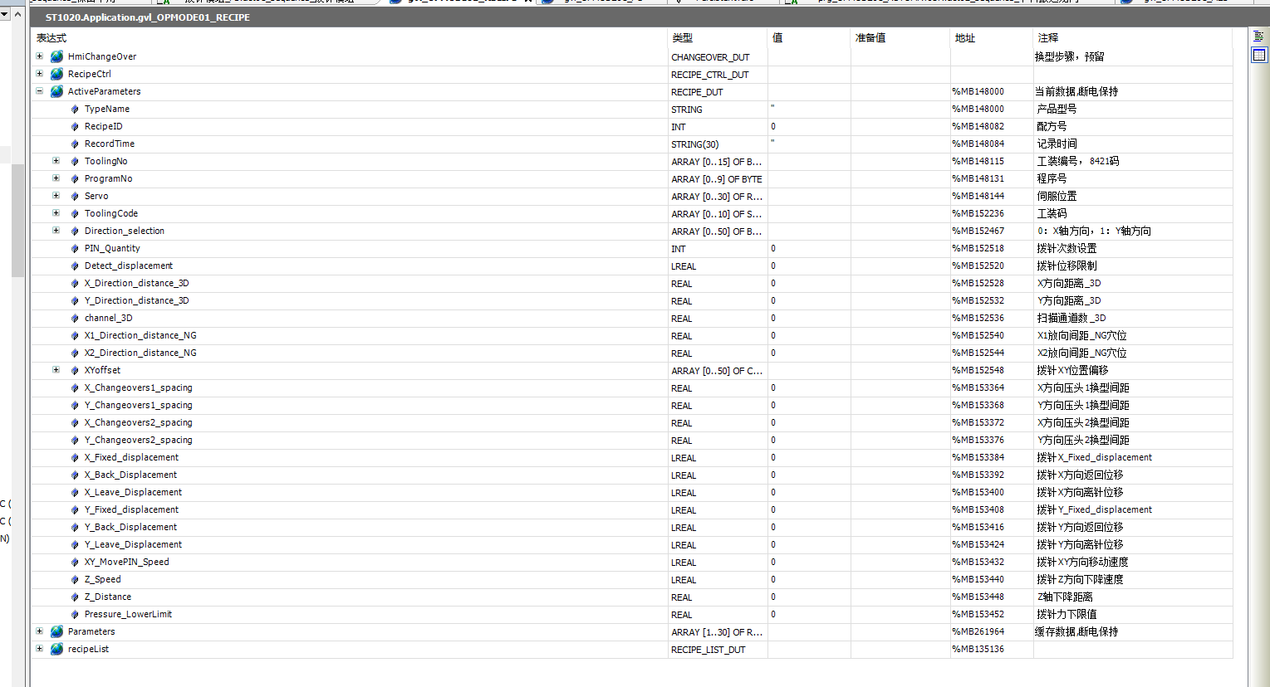
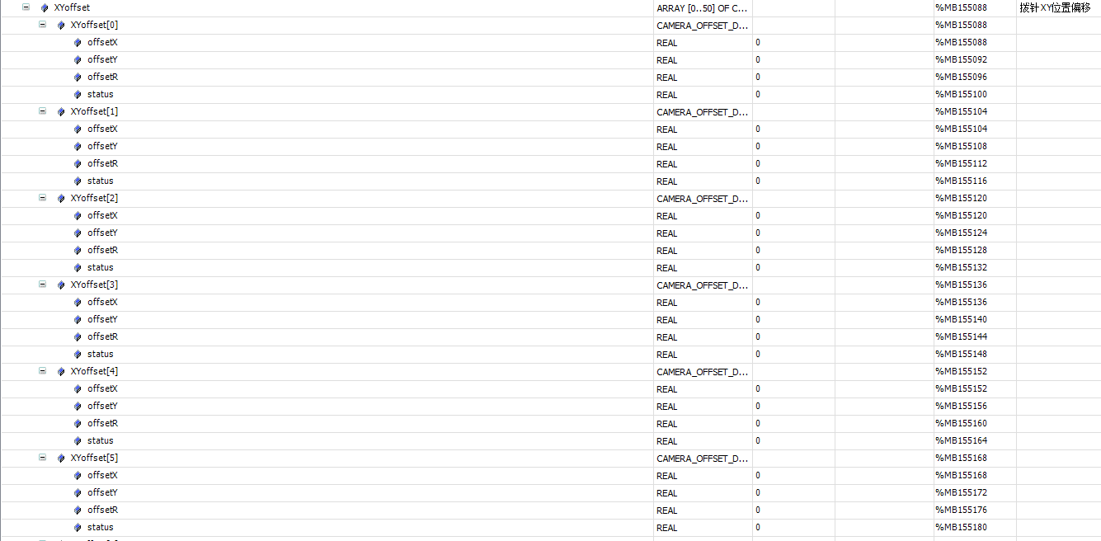
标签 | 描述 | 所属 | mes操作方式 | 类型
心跳
Application.gvl_OPMODE01_MES.mes2plc.geneal.heartBeat | MES 心跳 2s 更新一次 | mes | write | bool
报警
Application.gvl_OPMODE01_MES.plc2mes.geneal.alarmCodealarmCode | 报警code | plc | read | string
控制状态
Application.gvl_OPMODE01_RECIPE.RecipeCtrl.Active.Mode | 控制状态,本地模式 or MES控制模式 | plc | read | int
运行状态
Application.gvl_OPMODE01_MES.plc2mes.geneal.deviceState | 当前运行状态 | plc | read | int
配方上传 |  |  |  | s
Application.gvl_OPMODE01_MES.plc2mes.changeOver.recipe_UpLoad_Request | 配方上传请求 | plc | read | bool
Application.gvl_OPMODE01_MES.plc2mes.changeOver.recipeID | 配方号 | plc | read | int
Application.gvl_OPMODE01_MES.plc2mes.changeOver.recipeName | 配方名称 | plc | read | string
Application.gvl_OPMODE01_MES.mes2plc.changeOver.recipe_UpLoad_Response | 配方上传响应 | mes | write | bool
配方切换
Application.gvl_OPMODE01_MES.mes2plc.changeOver.cmd | 切换配方命令 | mes | write | bool
Application.gvl_OPMODE01_MES.mes2plc.changeOver.cmdID | 1.询问PLC是否可以切换配方。2切换配方。 | mes | write | int
Application.gvl_OPMODE01_MES.mes2plc.changeOver.recipeID | 配方号 | mes | write | int
Application.gvl_OPMODE01_MES.mes2plc.changeOver.recipeName | 配方名称 | mes | write | string
Application.gvl_OPMODE01_MES.plc2mes.changeOver.done | 切换配方命令响应 | plc | read | bool
Application.gvl_OPMODE01_MES.plc2mes.changeOver.cmdID | 0：不允许，1：允许切配方；2：切配方完成 | plc | read | int
产品出站
Application.gvl_OPMODE01_MES.plc2mes.geneal.request_Partdone[1] | 出站信号请求 | plc | read | bool
Application.gvl_OPMODE01_MES.plc2mes.Partdone.st_1_code | 产品码 | plc | read | string
Application.gvl_OPMODE01_MES.mes2plc.Partdone.st_1_status[1] | 产品状态 | plc | read | int
Application.gvl_OPMODE01_MES.plc2mes.partDone.st_1_mapping[0-50] | pin针状态（多个） | plc | read | int
Application.gvl_OPMODE01_MES.mes2plc.geneal.response_Partdone[1] | 出站反馈 | mes | write | bool

ST1020 | 10.21.142.30
ST1021 | 10.21.142.70
ST1022 | 10.21.142.110

Application.gvl_OPMODE01_RECIPE.ActiveParameters.TypeName |  |  |  | STRING
Application.gvl_OPMODE01_RECIPE.ActiveParameters.RecipeID |  |  |  | INT
Application.gvl_OPMODE01_RECIPE.ActiveParameters.RecordTime |  |  |  | STRING(30)
Application.gvl_OPMODE01_RECIPE.ActiveParameters.Direction_selection[0..50] |  |  |  | ARRAY[0..50] OF bool
Application.gvl_OPMODE01_RECIPE.ActiveParameters.PIN_Quantity |  |  |  | INT
Application.gvl_OPMODE01_RECIPE.ActiveParameters.X_Direction_distance_3D |  |  |  | REAL
Application.gvl_OPMODE02_RECIPE.ActiveParameters.Y_Direction_distance_3D |  |  |  | REAL
Application.gvl_OPMODE02_RECIPE.ActiveParameters.channel_3D |  |  |  | REAL
Application.gvl_OPMODE02_RECIPE.ActiveParameters.X1_Direction_distance_NG |  |  |  | REAL
Application.gvl_OPMODE02_RECIPE.ActiveParameters.X2_Direction_distance_NG |  |  |  | REAL
Application.gvl_OPMODE01_RECIPE.ActiveParameters.Direction_selection.XYoffset |  |  |  | ARRAY [0..50] OF CAMERA_OFFSET_DUT
Application.gvl_OPMODE03_RECIPE.ActiveParameters.X_Changeovers1_spacing |  |  |  | REAL
Application.gvl_OPMODE02_RECIPE.ActiveParameters.Y_Changeovers1_spacing |  |  |  | REAL
Application.gvl_OPMODE03_RECIPE.ActiveParameters.X_Changeovers2_spacing |  |  |  | REAL
Application.gvl_OPMODE02_RECIPE.ActiveParameters.Y_Changeovers2_spacing |  |  |  | REAL
Application.gvl_OPMODE01_RECIPE.ActiveParameters.X_Fixed_displacement |  |  |  | LREAL
Application.gvl_OPMODE02_RECIPE.ActiveParameters.X_Back_Displacement |  |  |  | LREAL
Application.gvl_OPMODE03_RECIPE.ActiveParameters.X_Leave_Displacement |  |  |  | LREAL
Application.gvl_OPMODE01_RECIPE.ActiveParameters.Y_Fixed_displacement |  |  |  | LREAL
Application.gvl_OPMODE02_RECIPE.ActiveParameters.Y_Back_Displacement |  |  |  | LREAL
Application.gvl_OPMODE03_RECIPE.ActiveParameters.Y_Leave_Displacement |  |  |  | LREAL
Application.gvl_OPMODE01_RECIPE.ActiveParameters.XY_MovePIN_Speed |  |  |  | LREAL
Application.gvl_OPMODE02_RECIPE.ActiveParameters.Z_Speed |  |  |  | LREAL
Application.gvl_OPMODE01_RECIPE.ActiveParameters.Z_Distance |  |  |  | REAL
Application.gvl_OPMODE02_RECIPE.ActiveParameters.Pressure_LowerLimit |  |  |  | REAL

